物流系统
管道设置
 | 导线类 | 流体管道 | 传送带
 | 能量管道，根据不同等级区分最大传输速率 | 类似能量管道 | 传送带的连接方式类似原版铁轨 | 1 | 传送带放置时，可以和四周任何方向的传送带相连（除非是跨高度的）
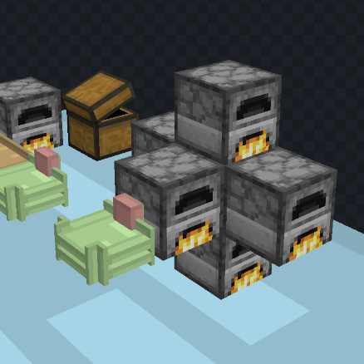
 |  |  |  | 2 | 锤子右键传送带的连接处可以断开连接
 |  |  | 传送带仅有一个出口 | 3 | 传送带的中间应当有方向指示器
 |  |  |  | 4 | 空手shift右键传送带的长边可以拖出一个连接端点，右键一个容器或者另一个传送带，可以完成连接（连接容器没有另一个端点，接连传送带会产生另一个端点 | 端点建立完成之后会生成一个线缆，抓钩沿着线缆运动
 |  |  | 卸货传送带会自动向正下方的容器输出 | 5 | 有连接端点的方向无法连接传送带
 |  |  |  | 6 | 端点朝向的连接范围是

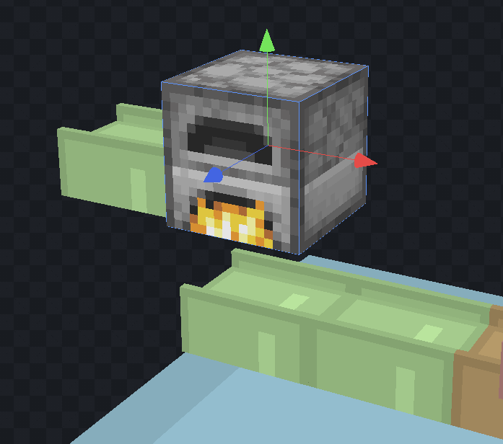
 |  |  | 掉落物落在传送带上会被插入传送带 | 7 | 空手shift右键端点可以断开连接
 |  |  |  | 8 | 端点运输速度为1米/秒
 |  |  | 拿着物品，对着传送带右键可以放上物品 | 9 | 空手右键端点可以打开过滤器gui
 |  |  |  | 10 | 跨高度传送带会被对角线的实心方块切断
 |  |  | 不同等级的传送带具有不同的运载速度：1x，4x，16x（每一格传送带同时能运送的物品堆叠数

 |  |  | 用锤子可以断开传送带之间的连接

